Sheet1
Recept-community | Recept ska kunna delas med andra
Hushållsfunktion | Användare inom ett hushåll ska kunna planera inköp av mat
Checklista innan handling | Möjlighet att kunna få en checklista på de varor man har I skafferiet osv.
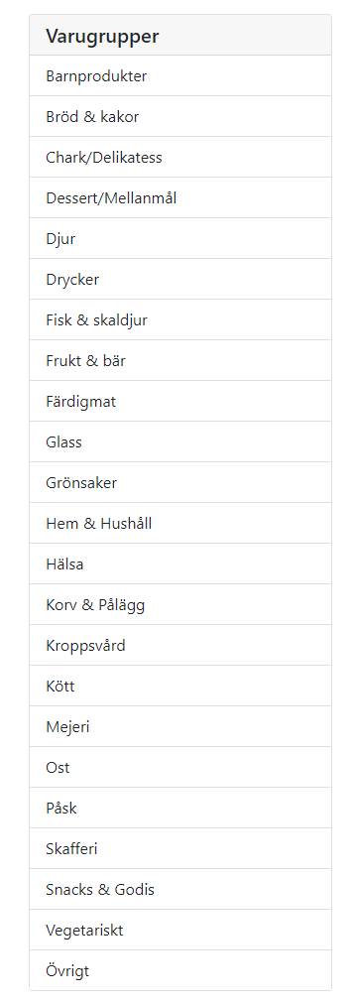

Rest api med specifika endpoints som frontend använder sig av.

Backend
Kron job för schemaläggning

